10-２.処遇改善加算 （R8.4月・5月）
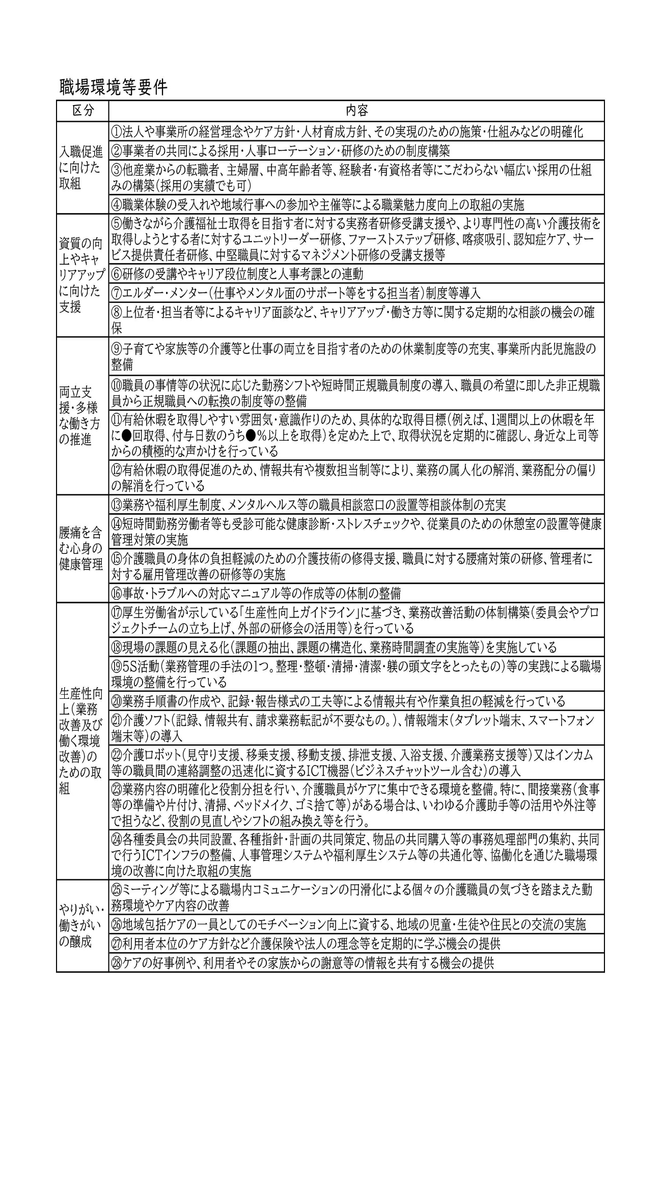
10-２ 介護給付費（処遇改善加算）介護老人福祉施設（令和8年4,5月）
 |  |  |  |  |  |  | 施設名：
項 目 |  | 評 価 事 項 |  |  |  |  |  | 評価

50 | 介護職員等処遇改善加算 【短期入所共通】 | 1 | 群馬県知事に届け出ていますか。 |  |  |  |  | [ ]

 |  | □ | ※ | 処遇改善加算を算定するにあたり、以下の届出を県に提出している。 ① 体制等状況一覧表等の届出(体制届出) ② 処遇改善計画書等の作成・提出

 |  | □ | ※ | 内容に変更等が生じた場合、速やかに変更に係る届出書を県に提出すること。

 |  | □ | ※ | 最終の加算の支払があった月の翌々月の末日までに、実績報告書等を作成・提出すること。

 |  | 2 | 加算（Ⅰ）、（Ⅱ）、（Ⅲ）、（Ⅳ）のいずれかを算定していますか。 |  |  |  |  | [ ]

 |  | 3 | 算定に当たっては、算定する加算区分に従い、以下のとおりとなっていますか。 |  |  |  |  | [ ]

 |  |  | また、当該加算の取扱いについては、別途通知（「介護職員等処遇改善加算に関する基本的考え方並びに事務処理手順及び様式例の提示について（令和８年度分）」（R8.3.13老発0313第6号））を参照していますか。

 |  |  |  |  |  |  |  | ※算定している加算にチェック
 |  |  |  |  |  |  |  | [ ]
 |  |  |  |  |  |  |  | [ ]
 |  |  |  |  |  |  |  | [ ]
 |  |  |  |  |  |  |  | [ ]

 |  | ○は、必ず満たさなければならないもの（区分ごとの要件を確認すること） ーは、満たしていなくてもよいもの ※は、満たしていれば、処遇改善計画書において令和９年３月末までに各キャリアパス要件の整備を行うことを誓約した場合は、処遇改善加算の申請時点からキャリアパス要件I～IVを満たしているものとして取り扱うことができるもの

 |  | ※ | 加算等の要件
 |  | (1) | 月額賃金改善要件（月給による賃金改善） |  |  |  |  | [ ]
 |  |  | 処遇改善加算Ⅳの加算額の２分の１以上を基本給又は決まって毎月支払われる手当(以下｢基本給等｣という。)の改善に充てているか。 また、事業所が処遇改善加算IV以外のいずれかを算定する場合にあっては、仮に処遇改善加算Ⅳを算定する場合に見込まれる加算額の2分の１以上を基本給等の改善に充てているか。

 |  | (2) | 【キャリアパス要件Ⅰ】（任用要件・賃金体系の整備等） 次の①～③を全て満たしていますか。 |  |  |  |  | [ ]
 |  | □ | ① | 介護職員の任用の際における職位、職責、職務内容等に応じた任用等の要件(介護職員の賃金に関するものを含む。)を定めていること。

 |  | □ | ② | 上記①に掲げる職位、職責、職務内容等に応じた賃金体系(一時金等の臨時的に支払われるものを除く。)について定めていること。

 |  | □ | ③ | 上記①及び②の内容について就業規則等の明確な根拠規定を書面で整備し、全ての介護職員に周知していること。

 |  |  | ◎ | 令和８年度においては、処遇改善加算の申請時点において、令和８年度特例要件を満たす介護サービス事業所等に限り、処遇改善計画書において令和９年３月末までに上記①及び②の定めの整備を行うことを誓約した場合は、処遇改善加算の申請時点からキャリアパス要件Ⅰを満たしたものと取り扱うこととして差し支えない。 当該誓約をした場合は、令和９年３月末までに当該定めの整備を行い、実績報告書においてその旨を報告すること。

 |  | (3) | 【キャリアパス要件Ⅱ】（研修の実施等） 次の①及び②を満たしていますか。 |  |  |  |  | [ ]

 |  | □ | ① | 介護職員の職務内容等を踏まえ、介護職員と意見を交換しながら、資質向上の目標及びａ又はｂに掲げる事項に関する具体的な計画を策定し、当該計画に係る研修の実施又は研修の機会を確保していること。

 |  |  | □ | a | 資質向上のための計画に沿って、研修機会の提供又は技術指導等(ＯＪＴ、ＯＦＦ－ＪＴ等)を実施するとともに、介護職員の能力評価を行うこと。

 |  |  | □ | b | 資格取得のための支援(研修受講のための勤務シフトの調整、休暇の付与、費用(交通費、受講料等)の援助等)を実施すること。

 |  | □ | ② | 上記①について、全ての介護職員に周知していること。

 |  |  | ◎ | 令和８年度においては、処遇改善加算の申請時点において、令和８年度特例要件を満たす介護サービス事業所等に限り、処遇改善計画書において令和９年３月末までに上記①の計画を策定し、研修の実施又は研修機会の確保を行うことを誓約した場合は、処遇改善加算の申請時点からキャリアパス要件Ⅱを満たしたものと取り扱うこととして差し支えない。当該誓約をした場合は、令和９年３月末までに当該計画の策定等を行い、実績報告書においてその旨を報告すること。
 |  | (4) | 【キャリアパス要件Ⅲ】（昇給の仕組みの整備等） 次の①及び②を満たしていますか。 |  |  |  |  | [ ]

 |  | □ | ① | 介護職員について、経験若しくは資格等に応じて昇級する仕組み又は一定の基準に基づき定期に昇給を判定する仕組みを設けていること。具体的には次のａ～ｃまでのいずれかに該当する仕組みであること。

 |  |  | □ | a | ＜経験に応じて昇給する仕組み＞ ｢勤続年数｣や｢経験年数｣などに応じて昇給する仕組みであること｡

 |  |  | □ | b | ＜資格等に応じて昇給する仕組み＞ 介護福祉士等の資格の取得や実務者研修等の修了状況に応じて昇給する仕組みであること。

 |  |  |  |  | ※ | 別法人等で介護福祉士資格を取得した上で当該事業者や法人で就業する者についても昇給が図られる仕組みであることを要する。

 |  |  | □ | C | ＜一定の基準に基づき定期に昇給を判定する仕組み＞ ｢実技試験｣や｢人事評価｣などの結果に基づき昇級する仕組みであること。

 |  |  |  |  | ※ | 客観的な評価基準や昇級条件が明文化されていることを要する。

 |  | □ | ② | 上記①の内容について就業規則等の明確な根拠規程を書面で整備し、全ての介護職員に周知していること。

 |  |  | ◎ | 令和８年度においては、処遇改善加算の申請時点において、令和８年度特例要件を満たす介護サービス事業所等に限り、処遇改善計画書において令和９年３月末までに上記①の仕組みの整備を行うことを誓約した場合は、処遇改善加算の申請時点からキャリアパス要件Ⅲを満たしたものと取り扱うこととして差し支えないこととする。当該誓約をした場合は、令和９年３月末までに当該仕組みの整備を行い、実績報告書においてその旨を報告すること。

 |  | (5) | 【キャリアパス要件Ⅳ】（改善後の年額賃金要件） |  |  |  |  | [ ]
 |  | □ | 経験・技能のある介護職員のうち１人以上は、賃金改善後の賃金の見込額（処遇改善加算を算定し実施される賃金改善の見込額を含む。）が年額440万円以上であること（処遇改善加算による賃金改善以前の賃金が年額440 万円以上である者を除く。）。

 |  |  | ※ | 以下の場合など、例外的に当該賃金改善が困難な場合であって、合理的な説明がある場合はこの限りではない。
 |  |  |  | ・ | 小規模事業所等で職種間の賃金バランスに配慮が必要な場合
 |  |  |  | ・ | 職員全体の賃金水準が低い、地域の賃金水準が低い等の理由により、直ちに年額440 万円まで賃金を引き上げることが困難な場合
 |  |  |  | ・ | 年額440 万円の賃金改善を行うに当たり、規程の整備や研修・実務経験の蓄積などに一定期間を要する場合

 |  |  | ◎ | 令和８年度においては、処遇改善加算の申請時点において、令和８年度特例要件を満たす介護サービス事業所等に限り、処遇改善計画書において令和９年３月末までに上記の賃金改善を行うことを誓約した場合は、処遇改善加算の申請時点からキャリアパス要件Ⅳを満たしたものと取り扱うこととして差し支えないこととする。当該誓約をした場合は、令和９年３月末までに当該賃金改善を行い、実績報告書においてその旨を報告すること。

 |  | (6) | 【キャリアパス要件Ⅴ】（介護福祉士等の配置要件） |  |  |  |  | [ ]
 |  | □ | サービス類型ごとに一定以上の介護福祉士等を配置していること。 具体的には、処遇改善加算を算定する指定介護老人福祉施設又は当該事業所が併設している本体事業所においてサービス類型ごとにサービス提供体制強化加算（Ⅰ）、（Ⅱ）、日常生活継続支援加算（Ⅰ）又は（Ⅱ）の各区分の届出を行っていること。

 |  | (7) | 【職場環境等要件】 |  |  |  |  | [ ]
 |  | □ | 処遇改善加算ⅠからⅣまでのいずれかを算定する場合は、「職場環境等要件」に掲げる処遇改善の取組を実施しているか。

 |  |  | 別表「職場環境等要件」の区分について ・｢入職促進に向けた取組｣ ・｢資質の向上やキャリアアップに向けた支援｣ ・｢両立支援・多様な働き方の推進｣ ・｢腰痛を含む心身の健康管理｣ ・｢やりがい・働きがいの醸成｣ 処遇改善加算Ⅰ又はⅡを算定する場合は､区分ごとに２以上の取組を実施すること｡ 処遇改善加算Ⅲ又はⅣを算定する場合は､区分ごとに１以上の取組を実施すること｡

 |  | □ | 別表「職場環境等要件」の区分について ・｢生産性向上(業務改善及び働く環境改善)のための取組｣ 処遇改善加算Ⅰ又はⅡを算定する場合は、３以上の取組を実施すること。 処遇改善加算Ⅲ又はⅣを算定する場合は、２以上の取組を実施すること。

 |  |  | ※ | 生産性向上推進体制加算を算定している場合は、別表における本区分の要件を満たすものとする。 １法人あたり１の施設又は事業所のみを運営するような小規模事業者については、別表における本区分の㉔の取組を実施していれば、本区分の要件を満たすものとする。

 |  |  | ※ | 処遇改善加算のⅠ又はⅡを算定する場合は、職場環境等の改善に係る取組について、ホームページへの掲載等により公表すること。具体的には、介護サービスの情報公表制度を活用し、処遇改善加算の算定状況を報告するとともに、職場環境等要件を満たすために実施した取組項目及びその具体的な取組内容を｢事業所の特色｣欄に記載すること。

 |  |  | ◎ | 令和８年度においては、処遇改善加算の申請時点において、令和８年度特例要件を満たす介護サービス事業所等に限り、処遇改善計画書において令和９年３月末までに職場環境等要件に係る取組を行うことを誓約した場合は、処遇改善加算の申請時点から職場環境等要件を満たしたものと取り扱うこととして差し支えない。当該誓約をした場合は、令和９年３月末までに当該取組を行い、実績報告書においてその旨を報告すること。

 |  | (8) | 【令和８年度特例要件】 生産性向上や協働化に係る取組として以下のいずれかの取組を行っていますか。 |  |  |  |  | [ ]

 |  |  | □ | 生産性向上推進体制加算Ⅰ又はⅡを算定していること。

 |  |  | □ | 介護サービス事業所等が所属する法人が、社会福祉法（昭和26年法律第45号）第128条第1号イに規定する社会福祉連携推進法人に所属していること。

 |  |  | ◎ | 処遇改善加算の申請時点において、生産性向上推進体制加算Ⅰ又はⅡを算定していない場合であっても、生産性向上推進体制加算Ⅰ又はⅡの算定を誓約した場合は、処遇改善加算の申請時点から生産性向上推進体制加算Ⅰ又はⅡを算定しているものとして取り扱うこととする。なお、生産性向上推進体制加算Ⅰ又はⅡの算定を誓約した場合は、実績報告書において生産性向上推進体制加算Ⅰ又はⅡの算定について報告することとする。

 |  | 別表

10-２.処遇改善加算 （R8.6月以降）
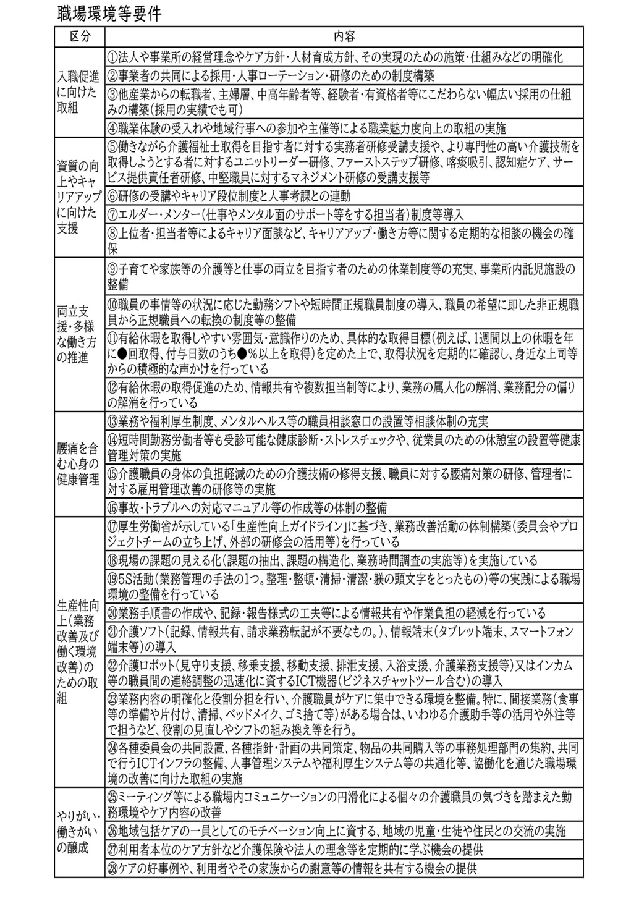
10-２ 介護給付費（処遇改善加算）介護老人福祉施設（令和8年6月以降）
 |  |  |  |  |  |  | 施設名：
項 目 |  | 評 価 事 項 |  |  |  |  |  | 評価

50 | 介護職員等処遇改善加算 【短期入所共通】 | 1 | 群馬県知事に届け出ていますか。 |  |  |  |  | [ ]

 |  | □ | ※ | 処遇改善加算を算定するにあたり、以下の届出を県に提出している。 ① 体制等状況一覧表等の届出(体制届出) ② 処遇改善計画書等の作成・提出

 |  | □ | ※ | 内容に変更等が生じた場合、速やかに変更に係る届出書を県に提出すること。

 |  | □ | ※ | 最終の加算の支払があった月の翌々月の末日までに、実績報告書等を作成・提出すること。

 |  | 2 | 加算（Ⅰ）イ、（Ⅰ）ロ、（Ⅱ）イ、（Ⅱ）ロ、（Ⅲ）、（Ⅳ）のいずれかを算定していますか。 |  |  |  |  | [ ]

 |  | 3 | 算定に当たっては、算定する加算区分に従い、以下のとおりとなっていますか。 |  |  |  |  | [ ]

 |  |  | また、当該加算の取扱いについては、別途通知（「介護職員等処遇改善加算に関する基本的考え方並びに事務処理手順及び様式例の提示について（令和８年度分）」（R8.3.13老発0313第6号））を参照していますか。

 |  |  |  |  |  |  |  | ※算定している加算にチェック
 |  |  |  |  |  |  |  | [ ]
 |  |  |  |  |  |  |  | [ ]
 |  |  |  |  |  |  |  | [ ]
 |  |  |  |  |  |  |  | [ ]
 |  |  |  |  |  |  |  | [ ]
 |  |  |  |  |  |  |  | [ ]

 |  | ○は、必ず満たさなければならないもの（区分ごとの要件を確認すること） ーは、満たしていなくてもよいもの ※は、満たしていれば、処遇改善計画書において令和９年３月末までに各キャリアパス要件の整備を行うことを誓約した場合は、処遇改善加算の申請時点からキャリアパス要件I～IVを満たしているものとして取り扱うことができるもの

 |  | ※ | 加算等の要件
 |  | (1) | 月額賃金改善要件（月給による賃金改善） |  |  |  |  | [ ]
 |  |  | 処遇改善加算Ⅳの加算額の２分の１以上を基本給又は決まって毎月支払われる手当(以下｢基本給等｣という。)の改善に充てているか。 また、事業所が処遇改善加算IV以外のいずれかを算定する場合にあっては、仮に処遇改善加算Ⅳを算定する場合に見込まれる加算額の2分の１以上を基本給等の改善に充てているか。

 |  | (2) | 【キャリアパス要件Ⅰ】（任用要件・賃金体系の整備等） 次の①～③を全て満たしていますか。 |  |  |  |  | [ ]
 |  | □ | ① | 介護職員の任用の際における職位、職責、職務内容等に応じた任用等の要件(介護職員の賃金に関するものを含む。)を定めていること。

 |  | □ | ② | 上記①に掲げる職位、職責、職務内容等に応じた賃金体系(一時金等の臨時的に支払われるものを除く。)について定めていること。

 |  | □ | ③ | 上記①及び②の内容について就業規則等の明確な根拠規定を書面で整備し、全ての介護職員に周知していること。

 |  |  | ◎ | 令和８年度においては、処遇改善加算の申請時点において、令和８年度特例要件を満たす介護サービス事業所等に限り、処遇改善計画書において令和９年３月末までに上記①及び②の定めの整備を行うことを誓約した場合は、処遇改善加算の申請時点からキャリアパス要件Ⅰを満たしたものと取り扱うこととして差し支えない。 当該誓約をした場合は、令和９年３月末までに当該定めの整備を行い、実績報告書においてその旨を報告すること。

 |  | (3) | 【キャリアパス要件Ⅱ】（研修の実施等） 次の①及び②を満たしていますか。 |  |  |  |  | [ ]

 |  | □ | ① | 介護職員の職務内容等を踏まえ、介護職員と意見を交換しながら、資質向上の目標及びａ又はｂに掲げる事項に関する具体的な計画を策定し、当該計画に係る研修の実施又は研修の機会を確保していること。

 |  |  | □ | a | 資質向上のための計画に沿って、研修機会の提供又は技術指導等(ＯＪＴ、ＯＦＦ－ＪＴ等)を実施するとともに、介護職員の能力評価を行うこと。

 |  |  | □ | b | 資格取得のための支援(研修受講のための勤務シフトの調整、休暇の付与、費用(交通費、受講料等)の援助等)を実施すること。

 |  | □ | ② | 上記①について、全ての介護職員に周知していること。

 |  |  | ◎ | 令和８年度においては、処遇改善加算の申請時点において、令和８年度特例要件を満たす介護サービス事業所等に限り、処遇改善計画書において令和９年３月末までに上記①の計画を策定し、研修の実施又は研修機会の確保を行うことを誓約した場合は、処遇改善加算の申請時点からキャリアパス要件Ⅱを満たしたものと取り扱うこととして差し支えない。当該誓約をした場合は、令和９年３月末までに当該計画の策定等を行い、実績報告書においてその旨を報告すること。

 |  | (4) | 【キャリアパス要件Ⅲ】（昇給の仕組みの整備等） 次の①及び②を満たしていますか。 |  |  |  |  | [ ]

 |  | □ | ① | 介護職員について、経験若しくは資格等に応じて昇級する仕組み又は一定の基準に基づき定期に昇給を判定する仕組みを設けていること。具体的には次のａ～ｃまでのいずれかに該当する仕組みであること。

 |  |  | □ | a | ＜経験に応じて昇給する仕組み＞ ｢勤続年数｣や｢経験年数｣などに応じて昇給する仕組みであること｡

 |  |  | □ | b | ＜資格等に応じて昇給する仕組み＞ 介護福祉士等の資格の取得や実務者研修等の修了状況に応じて昇給する仕組みであること。

 |  |  |  |  | ※ | 別法人等で介護福祉士資格を取得した上で当該事業者や法人で就業する者についても昇給が図られる仕組みであることを要する。

 |  |  | □ | C | ＜一定の基準に基づき定期に昇給を判定する仕組み＞ ｢実技試験｣や｢人事評価｣などの結果に基づき昇級する仕組みであること。

 |  |  |  |  | ※ | 客観的な評価基準や昇級条件が明文化されていることを要する。

 |  | □ | ② | 上記①の内容について就業規則等の明確な根拠規程を書面で整備し、全ての介護職員に周知していること。

 |  |  | ◎ | 令和８年度においては、処遇改善加算の申請時点において、令和８年度特例要件を満たす介護サービス事業所等に限り、処遇改善計画書において令和９年３月末までに上記①の仕組みの整備を行うことを誓約した場合は、処遇改善加算の申請時点からキャリアパス要件Ⅲを満たしたものと取り扱うこととして差し支えないこととする。当該誓約をした場合は、令和９年３月末までに当該仕組みの整備を行い、実績報告書においてその旨を報告すること。

 |  | (5) | 【キャリアパス要件Ⅳ】（改善後の年額賃金要件） |  |  |  |  | [ ]
 |  | □ | 経験・技能のある介護職員のうち１人以上は、賃金改善後の賃金の見込額（処遇改善加算を算定し実施される賃金改善の見込額を含む。）が年額440万円以上であること（処遇改善加算による賃金改善以前の賃金が年額440 万円以上である者を除く。）。

 |  |  | ※ | 以下の場合など、例外的に当該賃金改善が困難な場合であって、合理的な説明がある場合はこの限りではない。
 |  |  |  | ・ | 小規模事業所等で職種間の賃金バランスに配慮が必要な場合
 |  |  |  | ・ | 職員全体の賃金水準が低い、地域の賃金水準が低い等の理由により、直ちに年額440 万円まで賃金を引き上げることが困難な場合
 |  |  |  | ・ | 年額440 万円の賃金改善を行うに当たり、規程の整備や研修・実務経験の蓄積などに一定期間を要する場合

 |  |  | ◎ | 令和８年度においては、処遇改善加算の申請時点において、令和８年度特例要件を満たす介護サービス事業所等に限り、処遇改善計画書において令和９年３月末までに上記の賃金改善を行うことを誓約した場合は、処遇改善加算の申請時点からキャリアパス要件Ⅳを満たしたものと取り扱うこととして差し支えないこととする。当該誓約をした場合は、令和９年３月末までに当該賃金改善を行い、実績報告書においてその旨を報告すること。

 |  | (6) | 【キャリアパス要件Ⅴ】（介護福祉士等の配置要件） |  |  |  |  | [ ]
 |  | □ | サービス類型ごとに一定以上の介護福祉士等を配置していること。 具体的には、処遇改善加算を算定する指定介護老人福祉施設又は当該事業所が併設している本体事業所においてサービス類型ごとにサービス提供体制強化加算（Ⅰ）、（Ⅱ）、日常生活継続支援加算（Ⅰ）又は（Ⅱ）の各区分の届出を行っていること。

 |  | (7) | 【職場環境等要件】 |  |  |  |  | [ ]
 |  | □ | 処遇改善加算ⅠからⅣまでのいずれかを算定する場合は、「職場環境等要件」に掲げる処遇改善の取組を実施しているか。

 |  |  | 別表「職場環境等要件」の区分について ・｢入職促進に向けた取組｣ ・｢資質の向上やキャリアアップに向けた支援｣ ・｢両立支援・多様な働き方の推進｣ ・｢腰痛を含む心身の健康管理｣ ・｢やりがい・働きがいの醸成｣ 処遇改善加算Ⅰイ、Ⅰロ又はⅡイ、Ⅱロを算定する場合は､区分ごとに２以上の取組を実施すること｡ 処遇改善加算Ⅲ又はⅣを算定する場合は､区分ごとに１以上の取組を実施すること｡

 |  | □ | 別表「職場環境等要件」の区分について ・｢生産性向上(業務改善及び働く環境改善)のための取組｣ 処遇改善加算Ⅰイ、Ⅰロ又はⅡイ、Ⅱロを算定する場合は、３以上の取組（うち⑰又は⑱は必須）を実施すること。 処遇改善加算Ⅲ又はⅣを算定する場合は、２以上の取組を実施すること。

 |  |  | ※ | 生産性向上推進体制加算を算定している場合は、別表における本区分の要件を満たすものとする。 １法人あたり１の施設又は事業所のみを運営するような小規模事業者については、別表における本区分の㉔の取組を実施していれば、本区分の要件を満たすものとする。

 |  |  | ※ | 処遇改善加算のⅠイ、Ⅰロ又はⅡイ、Ⅱロを算定する場合は、職場環境等の改善に係る取組について、ホームページへの掲載等により公表すること。具体的には、介護サービスの情報公表制度を活用し、処遇改善加算の算定状況を報告するとともに、職場環境等要件を満たすために実施した取組項目及びその具体的な取組内容を｢事業所の特色｣欄に記載すること。

 |  |  | ◎ | 令和８年度においては、処遇改善加算の申請時点において、令和８年度特例要件を満たす介護サービス事業所等に限り、処遇改善計画書において令和９年３月末までに職場環境等要件に係る取組を行うことを誓約した場合は、処遇改善加算の申請時点から職場環境等要件を満たしたものと取り扱うこととして差し支えない。当該誓約をした場合は、令和９年３月末までに当該取組を行い、実績報告書においてその旨を報告すること。

 |  | (8) | 【令和８年度特例要件】 生産性向上や協働化に係る取組として以下のいずれかの取組を行っていますか。 |  |  |  |  | [ ]

 |  |  | □ | 生産性向上推進体制加算Ⅰ又はⅡを算定していること。

 |  |  | □ | 介護サービス事業所等が所属する法人が、社会福祉法（昭和26年法律第45号）第128条第1号イに規定する社会福祉連携推進法人に所属していること。

 |  |  | ◎ | 処遇改善加算の申請時点において、生産性向上推進体制加算Ⅰ又はⅡを算定していない場合であっても、生産性向上推進体制加算Ⅰ又はⅡの算定を誓約した場合は、処遇改善加算の申請時点から生産性向上推進体制加算Ⅰ又はⅡを算定しているものとして取り扱うこととする。なお、生産性向上推進体制加算Ⅰ又はⅡの算定を誓約した場合は、実績報告書において生産性向上推進体制加算Ⅰ又はⅡの算定について報告することとする。

 |  | 別表

